推計
①入力条件 |  |  |  | ②大まかな推定 |  |  |  |  |  |  |  | ④面積推定 |  | 0.11708708612 | 0.5340555787 | 0.34885733517 |  |  |  |  | #NAME?
 |  |  |  |  |  |  |  |  |  |  |  |  |  | 36.53 | 166.62 | 108.84
住宅の建て方 |  | 戸建て | ※追加 | 〇居室の面積の補正比率 |  |  |  |  |  |  |  | 参照住戸の面積 |  | 主居室 |  | その他の居室 |  | 非居室 |  | 床下空間 |  | 合計
地域区分 |  | 6 |  | 主たる居室の床面積の入力値との比率 | A_MR / A_MR_ref | 1.17 |  |  |  |  |  | 床面積 |  | A_MR_ref | 29.81 | A_OR_ref | 51.35 | A_NO_ref | 38.93 |  |  | A_ref | 120.09
延床面積 | A | 96.05 | ㎡ | その他の居室の床面積の入力値との比率 | A_OR / A_OR_ref | 0.61 |  |  |  |  |  | 外皮 | 上 | A_env_top_MR_ref | 0 | A_env_top_OR_ref | 34.79 | A_env_top_NO_ref | 17.4 | A_env_top_UF_ref | 0 | A_env_top_ref | 52.19
主たる居室の面積 | A_MR | 34.78 | ㎡ | 非居室の床面積の入力値の比率 | A_NO / A_NO_ref | 0.77 |  |  |  |  |  |  | 下 | A_env_bottom_MR_ref | 0 | A_env_bottom_OR_ref | 0 | A_env_bottom_NO_ref | 0 | A_env_bottom_UF_ref | 55.48 | A_env_botom_ref | 55.48
その他の居室の面積 | A_OR | 31.46 | ㎡ |  |  |  |  |  |  |  |  |  | 水平小計 | A_env_horz_MR_ref | 0 | A_env_horz_OR_ref | 34.79 | A_env_horz_NO_ref | 17.4 | A_env_horz_UF_ref | 55.48 | A_env_horz_ref | 107.67
非居室面積 | A_NO | 29.81 | ㎡ | 〇垂直外皮の面積の推定 |  |  |  |  |  |  |  |  | 南 | A_env_south_MR_ref | 14.21 | A_env_south_OR_ref | 29.26 | A_env_south_NO_ref | 0 | A_env_south_UF_ref | 2.91 | A_env_south_ref | 46.38
外皮総面積 | A_env | 304.98 | ㎡ | 推定住戸の主たる居室の外皮面積の全体に占める割合 | A_env_MR_ref / A'_env_ref | 0.13 |  |  |  |  |  |  | 東 | A_env_east_MR_ref | 17.20 | A_env_east_OR_ref | 8.74 | A_env_east_NO_ref | 4.36 | A_env_east_UF_ref | 3.28 | A_env_east_ref | 33.58
外皮平均熱貫流率 | U_A | 1.4 | W/㎡K | 推定住戸のその他の居室の外皮面積の全体に占める割合 | A_env_OR_ref / A'_env_ref | 0.35 |  |  |  |  |  |  | 北 | A_env_north_MR_ref | 5.12 | A_env_north_OR_ref | 6.77 | A_env_north_NO_ref | 39.08 | A_env_north_UF_ref | 2.91 | A_env_north_ref | 53.88
暖房期平均日射熱取得率 |  | 3.7 |  | 推定住戸の非居室の外皮面積の全体に占める割合 | A_env_NO_ref / A'_env_ref | 0.27 |  |  |  |  |  |  | 西 | A_env_west_MR_ref | 0 | A_env_west_OR_ref | 17.48 | A_env_west_NO_ref | 13.20 | A_env_west_UF_ref | 3.28 | A_env_west_ref | 33.96
冷房期平均日射熱取得率 |  | 3.6 |  | 推定住戸の床下空間の外皮面積の全体に占める割合 | A_env_UF_ref / A'_env_ref | 0.25 |  |  |  |  |  |  | 垂直小計 | A_env_vert_MR_ref | 36.53 | A_env_vert_OR_ref | 62.25 | A_env_vert_NO_ref | 56.64 | A_env_vert_UF_ref | 12.38 | A_env_vert_ref | 167.8
床下の断熱(戸建てのみ) |  | 基礎断熱 | ※追加 | 推定住戸の主たる居室の垂直外皮の面積 | A_env_vert_MR | 40.44 | ㎡ |  |  |  |  |  | 合計 | A_env_MR_ref | 36.53 | A_env_OR_ref | 97.04 | A_env_NO_ref | 74.04 | A_env_UF_ref | 67.86 | A_env_ref | 275.47
 |  |  |  | 推定住戸のその他の居室の垂直外皮の面積 | A_env_vert_OR | 86.12 | ㎡
 |  |  |  | 推定住戸の非居室の垂直外皮の面積 | A_env_vert_NO | 68.65 | ㎡ |  |  |  |  | 参照住戸の開口部の面積 |  | 主居室 |  | その他の居室 |  | 非居室 |  | 合計
 |  |  |  | 推定住戸の床下空間の基礎の垂直部分の面積 | A_env_vert_UF | 30.755734263 | ㎡ |  |  |  |  | 窓 | 南 | A_env_win_south_MR_ref | 6.94 | A_env_win_south_OR_ref | 8.17 | A_env_win_south_NO_ref | 0 | A_env_win_south_ref | 15.11
 |  |  |  |  |  |  |  |  |  |  |  |  | 東 | A_env_win_east_MR_ref | 3.13 | A_env_win_east_OR_ref | 0.66 | A_env_win_east_NO_ref | 0 | A_env_win_east_ref | 3.79 | 東の窓は戸建てのみ
 |  |  |  | 〇総外皮に占める外気に接する外皮面積の比率 |  |  |  |  |  |  |  |  | 北 | A_env_win_north_MR_ref | 0 | A_env_win_north_OR_ref | 4.59 | A_env_win_north_NO_ref | 3.15 | A_env_win_north_ref | 7.74
 |  |  |  | 総外皮に占める外気に接する外皮面積の最小値 | A_env_ex_min | - | ㎡ |  |  |  |  |  | 西 | A_env_win_west_MR_ref | 0 | A_env_win_west_OR_ref | 0.99 | A_env_win_west_NO_ref | 1.08 | A_env_win_west_ref | 2.07 | 西の窓は戸建てのみ
 |  |  |  | 総外皮に占める外気に接する外皮面積の最大値 | A_env_ex_max | - | ㎡ |  |  |  |  |  | 小計 | A_env_win_MR_ref | 10.07 | A_env_win_OR_ref | 14.41 | A_env_win_NO_ref | 4.23 | A_env_win_ref | 28.71
 |  |  |  | 総外皮に占める外気に接する外皮面積の比率の最小値 | r_env_ex_min | - |  |  |  |  |  | ドア | 北 | A_env_door_north_MR_ref | 1.62 | A_env_door_north_OR_ref | 0 | A_env_door_north_NO_ref | 0 | A_env_door_north_ref | 1.62
 |  |  |  | 総外皮に占める外気に接する外皮面積の比率の最大値 | r_env_ex_max | - |  |  |  |  |  |  | 西 | A_env_door_west_MR_ref | 0 | A_env_door_west_OR_ref | 0 | A_env_door_west_NO_ref | 1.89 | A_env_door_west_ref | 1.89 | 西のドア（勝手口）は戸建てのみ
 |  |  |  | 仮の総外皮に占める外気に接する外皮面積の比率 | r_dash_env_ex | - |  |  |  |  |  |  | 小計 | A_env_door_MR_ref | 1.62 | A_env_door_OR_ref | 0 | A_env_door_NO_ref | 1.89 | A_env_door_ref | 3.51
 |  |  |  | 総外皮に占める外気に接する外皮面積の比率 | r_env_ex | 1.00 |  |  |  |  |  | 合計 |  | A_end_op_MR_ref | 11.69 | A_end_op_OR_ref | 14.41 | A_env_op_NO_ref | 6.12 | A_env_op_ref | 32.22
 |  |  |  | 外気に接する外皮の面積の合計 | A_env_ex | 304.98 | ㎡
 |  |  |  |  | r''_env_ex | 1 |  |  |  |  |  | 間仕切り | 主居室
 |  |  |  |  |  |  |  |  |  |  |  |  | その他居室 |  | 8.64
 |  |  |  | 〇外気・土壌に接する外皮に占める開口部面積の比率 |  |  |  |  |  |  |  |  | 非居室 |  | 17.20 |  | 29.51
 |  |  |  | 暖房度日 | DD_H | 169 |  |  |  |  |  |  | 床下空間 |  | 34.78 |  | 0 |  | 20.70
 |  |  |  | 冷房度日 | DD_C | 117
 |  |  |  | 年間平均日射熱取得率 | η_avg | 3.659091 | 日/年 |  |  |  |  | ○入力された面積情報を基に面積を調整する
 |  |  |  | 日射熱取得量 | m | 11.16 | 日/年 |  |  |  |  | 推定住戸の外皮面積 |  | 主居室 |  | その他の居室 |  | 非居室 |  | 床下空間 |  | 合計
 |  |  |  | 外気に接する外皮に占める開口部面積の比率 | r_env_op | 0.22 |  |  |  |  |  | 外皮 | 上 | A_env_top_MR | 0 | A_env_top_OR | 21.314379747 | A_env_top_NO | 13.323760596 | A_env_top_UF | 0 | A_env_top | 34.64
 |  |  |  | 開口部面積 | A_env_op | 67.73 | ㎡ |  |  |  |  |  | 下 | A_env_bottom_MR | 0 | A_env_bottom_OR | 0 | A_env_bottom_NO | 0 | A_env_bottom_UF | 44.373836289 | A_env_bottom | 44.37
 |  |  |  |  |  |  |  |  |  |  |  |  | 水平小計 | A_env_horz_MR | 0 | A_env_horz_OR | 21.314379747 | A_env_horz_NO | 13.323760596 | A_env_horz_UF | 44.373836289 | A_env_horz | 79.01
 |  |  |  | ○床の外気に接する面積の比率 |  |  | ㎡ |  |  |  |  |  | 南 | A_env_south_MR | 15.73 | A_env_south_OR | 40.48 | A_env_south_NO | 0.00 | A_env_south_UF | 7.23 | A_env_south | 63.44
 |  |  |  | 床の外気に接する面積の比率 |  | 0 |  |  |  |  |  |  | 東 | A_env_east_MR | 19.04 | A_env_east_OR | 12.09 | A_env_east_NO | 5.28 | A_env_east_UF | 8.15 | A_env_east | 44.57
 |  |  |  |  |  |  |  |  |  |  |  |  | 北 | A_env_north_MR | 5.67 | A_env_north_OR | 9.37 | A_env_north_NO | 47.37 | A_env_north_UF | 7.23 | A_env_north | 69.63
 |  |  |  |  |  |  |  |  |  |  |  |  | 西 | A_env_west_MR | 0.00 | A_env_west_OR | 24.18 | A_env_west_NO | 16.00 | A_env_west_UF | 8.15 | A_env_west | 48.33
 |  |  |  | ③推定結果 |  |  |  |  |  |  |  |  | 垂直小計 | A_env_vert_MR | 40.443312883 | A_env_vert_OR | 86.121127568 | A_env_vert_NO | 68.647848654 | A_env_vert_UF | 30.755734263 | A_env_vert | 225.97
 |  |  |  |  |  | MR | OR | NO | UF |  |  |  | 合計 | A_env_MR | 40.44 | A_env_OR | 107.44 | A_env_NO | 81.97 | A_env_UF | 75.13 | A_env 相当 | 304.98 | 👈分割した値を合計して元に戻ることを確認
 |  |  |  | 外皮面積 |  | 主居室 | その他の居室 | 非居室 | 床下空間
外皮面積を外気・土壌に接する部分とそれ以外に分ける。
外気・土壌に接する部分の面積は総外皮面積の r_env である。
 |  |  |  | 窓 | 南 | 14.59 | 17.17 | 0.00
 |  |  |  |  | 東 | 6.58 | 1.39 | 0.00 |  |  |  |  |  |  |  |  |  |  | A_env | 304.98
 |  |  |  |  | 北 | 0.00 | 9.37 | 6.62 |  |  |  |  |  |  |  |  |  |  | r_env_ex | 1.00
 |  |  |  |  | 西 | 0.00 | 2.08 | 2.27 |  |  |  |  |  |  |  |  |  |  | A_env_ex | 304.98
 |  |  |  | ドア | 北 | 3.41 | 0.00 | 0.00
 |  |  |  |  | 西 | 0.00 | 0.00 | 3.97
 |  |  |  | 外気・土壌に接する外壁等 | 屋根・天井 | 0.00 | 21.31 | 13.32 |  |  |  | ○外皮を外気に接する部分と接しない部分に分ける
 |  |  |  |  | 南 | 1.14 | 23.31 | 0.00 | 7.23 |  |  | 推定住戸の外皮面積 |  | 主居室 |  | その他の居室 |  | 非居室 |  | 床下空間 |  | 合計
 |  |  |  |  | 東 | 12.46 | 10.70 | 5.28 | 8.15 |  |  | 外気・土壌に接する外皮 | 上 | A_env_top_MR_ex | 0.00 | A_env_top_OR_ex | 21.31 | A_env_top_NO_ex | 13.32 | A_env_top_UF_ex | 0 | A_env_top_ex | 34.64
 |  |  |  |  | 北 | 2.26 | 0.00 | 40.74 | 7.23 |  |  |  | 下 | A_env_bottom_MR_ex | 0.00 | A_env_bottom_OR_ex | 0.00 | A_env_bottom_NO_ex | 0.00 | A_env_bottom_UF_ex | 44.373836289 | A_env_bottom_ex | 44.37
 |  |  |  |  | 西 | 0.00 | 22.10 | 9.76 | 8.15 |  |  |  | 水平小計 | A_env_horz_MR_ex | 0.00 | A_env_horz_OR_ez | 21.31 | A_env_horz_NO_ex | 13.32 | A_env_horz_UF_ex | 44.373836289 | A_env_horz_ex | 79.01
 |  |  |  |  | 床・土間 | 0.00 | 0.00 | 0.00 | 44.37 |  |  |  | 南 | A_env_south_MR_ex | 15.73 | A_env_south_OR_ex | 40.48 | A_env_south_NO_ex | 0.00 | A_env_south_UF_ex | 7.23 | A_env_south_ex | 63.44
 |  |  |  | 外気・土壌に接しない外壁等 | 天井 | 0.00 | 0.00 | 0.00 |  |  |  |  | 東 | A_env_east_MR_ex | 19.04 | A_env_east_OR_ex | 12.09 | A_env_east_NO_ex | 5.28 | A_env_east_UF_ex | 8.15 | A_env_east_ex | 44.57
 |  |  |  |  | 南 | 0.00 | 0.00 | 0.00 |  |  |  |  | 北 | A_env_north_MR_ex | 5.67 | A_env_north_OR_ex | 9.37 | A_env_north_NO_ex | 47.37 | A_env_north_UF_ex | 7.23 | A_env_north_ex | 69.63
 |  |  |  |  | 東 | 0.00 | 0.00 | 0.00 |  |  |  |  | 西 | A_env_west_MR_ex | 0.00 | A_env_west_OR_ex | 24.18 | A_env_west_NO_ex | 16.00 | A_env_west_UF_ex | 8.15 | A_env_west_ex | 48.33
 |  |  |  |  | 北 | 0.00 | 0.00 | 0.00 |  |  |  |  | 垂直小計 | A_env_vert_MR_ex | 40.44 | A_env_vert_OR_ex | 86.12 | A_env_vert_NO_ex | 68.65 | A_env_vert_UF_ex | 30.76 | A_env_vert_ex | 225.97
 |  |  |  |  | 西 | 0.00 | 0.00 | 0.00 |  |  |  |  | 合計 | A_env_MR_ex | 40.44 | A_env_OR_ex | 107.44 | A_env_NO_ex | 81.97 | A_env_UF_ex | 75.13 | A_env_ex 相当 | 304.98 | 👈分割した値を合計して元に戻ることを確認
 |  |  |  |  | 床 | 0.00 | 0.00 | 0.00 |  |  |  | 外気・土壌に接しない外皮 | 上 | A_env_top_MR_in | 0.00 | A_env_top_OR_in | 0.00 | A_env_top_NO_in | 0.00 | A_env_top_UF_in | 0.00 | A_env_top_in | 0.00
 |  |  |  |  |  |  |  |  |  |  |  |  | 下 | A_env_bottom_MR_in | 0.00 | A_env_bottom_OR_in | 0.00 | A_env_bottom_NO_in | 0.00 | A_env_bottom_UF_in | 0.00 | A_env_bottom_in | 0.00
 |  |  |  |  |  |  |  |  |  |  |  |  | 水平小計 | A_env_horz_MR_in | 0.00 | A_env_horz_OR_in | 0.00 | A_env_horz_NO_in | 0.00 | A_env_horz_UF_in | 0.00 | A_env_horz_in | 0.00
 |  |  |  |  |  |  |  |  |  |  |  |  | 南 | A_env_south_MR_in | 0.00 | A_env_south_OR_in | 0.00 | A_env_south_NO_in | 0.00 | A_env_south_UF_in | 0.00 | A_env_south_in | 0.00
 |  |  |  |  |  |  |  |  |  |  |  |  | 東 | A_env_east_MR_in | 0.00 | A_env_east_OR_in | 0.00 | A_env_east_NO_in | 0.00 | A_env_east_UF_in | 0.00 | A_env_east_in | 0.00
 |  |  |  | 内壁面積 |  | 主居室 | その他の居室 | 非居室 | 床下空間 |  |  |  | 北 | A_env_north_MR_in | 0.00 | A_env_north_OR_in | 0.00 | A_env_north_NO_in | 0.00 | A_env_north_UF_in | 0.00 | A_env_north_in | 0.00
 |  |  |  | 間仕切り | 主居室 |  |  |  |  | 40.443312883 | 36.53 |  | 西 | A_env_west_MR_in | 0.00 | A_env_west_OR_in | 0.00 | A_env_west_NO_in | 0.00 | A_env_west_UF_in | 0.00 | A_env_west_in | 0.00
 |  |  |  |  | その他居室 | 11.07 |  |  |  | 86.121127568 | 62.25 |  | 垂直小計 | A_env_vert_MR_in | 0.00 | A_env_vert_OR_in | 0.00 | A_env_vert_NO_in | 0.00 | A_env_vert_UF_in | 0.00 | A_env_vert_in | 0.00
 |  |  |  |  | 非居室 | 20.14 | 38.42 |  |  | 68.647848654 | 56.64 |  | 合計 | A_env_MR_in | 0.00 | A_env_OR_in | 0.00 | A_env_NO_in | 0.00 | A_env_UF_in | 0.00 | A_env_in | 0.00
 |  |  |  |  | 床下空間 | 50.63 | 0.00 | 29.81 |  | 30.76 | 12.38 | 合計 |  | A_env_MR 相当 | 40.44 | A_env_OR 相当 | 107.44 | A_env_NO 相当 | 81.97 | A_env_UF 相当 | 75.13 | A_env 相当 | 304.98 | 👈分割した値を合計して元に戻ることを確認
 |  |  |  |  |  | 40.443312883 | 86.121127568 | 68.647848654 | 30.76
 |  |  |  |  |  | 36.53 | 62.25 | 56.64 | 12.38
外気・土壌に接する外皮の面積のうち r_env_op を窓・ドアに割り当てる
 |  |  |  |  |  |  |  |  |  |  |  |  |  |  |  |  |  |  | r_env_op | 0.22
 |  |  |  |  |  |  |  |  |  |  |  |  |  |  |  |  |  |  | A_env_op | 67.73
 |  |  |  | 部位 | 記号 | U値
 |  |  |  | 外気に接する屋根 | U_roof | 1.30
 |  |  |  | 外気に接する外壁等 | U_wall | 0.61 |  |  |  |  |  | ○開口部の面積
 |  |  |  | 床 | U_floor | 0.00 |  |  |  |  |  | 推定住戸の開口部面積 |  | 主居室 |  | その他の居室 |  | 非居室 |  | 合計
 |  |  |  | 基礎壁 | U_base | 1.14 |  |  |  |  |  | 窓 | 南 | A_env_win_south_MR | 14.59 | A_env_win_south_OR | 17.17 | A_env_win_south_NO | 0.00 | A_env_win_south | 31.76
 |  |  |  | 窓 | U_win | 3.64 |  |  |  |  |  |  | 東 | A_env_win_east_MR | 6.58 | A_env_win_east_OR | 1.39 | A_env_win_east_NO | 0.00 | A_env_win_east | 7.97
 |  |  |  | ドア | U_door | 6.82 |  |  |  |  |  |  | 北 | A_env_win_north_MR | 0.00 | A_env_win_north_OR | 9.37 | A_env_win_north_NO | 6.62 | A_env_win_north | 15.99
 |  |  |  |  |  |  |  |  |  |  |  |  | 西 | A_env_win_west_MR | 0.00 | A_env_win_west_OR | 2.08 | A_env_win_west_NO | 2.27 | A_env_win_west | 4.35
 |  |  |  |  |  |  |  |  |  |  |  |  | 合計 | A_env_win_MR | 21.17 | A_env_win_OR | 30.01 | A_env_win_NO | 8.89 | A_env_win | 60.07
 |  |  |  | 部位 | 記号 | 断熱材のR値 |  |  |  |  |  | ドア | 北 | A_env_door_north_MR | 3.41 | A_env_door_north_OR | 0.00 | A_env_door_north_NO | 0.00 | A_env_door_north | 3.41
 |  |  |  | 外気に接する屋根 | R_roof | 0.59 |  |  |  |  |  |  | 西 | A_env_door_west_MR | 0.00 | A_env_door_west_OR | 0.00 | A_env_door_west_NO | 3.97 | A_env_door_west | 3.97
 |  |  |  | 外気に接する外壁等 | R_wall | 1.20 |  |  |  |  |  |  | 合計 | A_env_door_MR | 3.41 | A_env_door_OR | 0.00 | A_env_door_NO | 3.97 | A_end_door | 7.38
 |  |  |  | 床 | R_floor | 0.00 |  |  |  |  |  | 開口部合計 |  | A_env_op_MR | 24.57 | A_env_op_OR | 30.01 | A_env_op_NO | 12.86 | A_env_op 相当 | 67.45 | 👈分割した値を合計して元に戻ることを確認
 |  |  |  | 基礎壁 | R_base | 0.65 |  |  |  |  |  | 外気・土壌に接する外壁等 | 南 | A_env_wall_south_ex_MR | 1.14 | A_env_wall_south_ex_OR | 23.31 | A_env_wall_south_ex_NO | 0.00 | A_env_wall_south_ex | 24.45
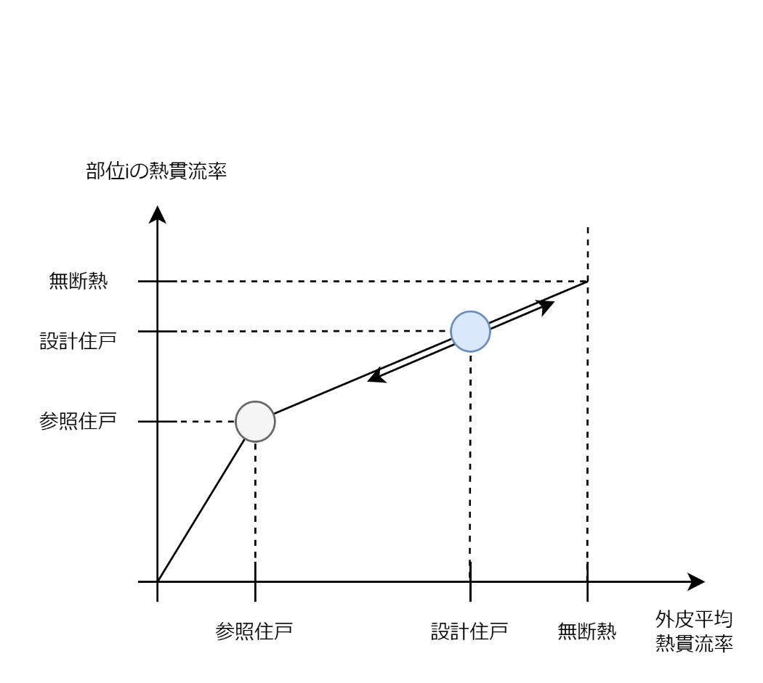
 |  |  |  |  |  |  |  |  |  |  |  |  | 東 | A_env_wall_east_ex_MR | 12.46 | A_env_wall_east_ex_OR | 10.70 | A_env_wall_east_ex_NO | 5.28 | A_env_wall_east_ex | 28.45
 |  |  |  |  |  |  |  |  |  |  |  |  | 北 | A_env_wall_north_ex_MR | 2.26 | A_env_wall_north_ex_OR | 0.00 | A_env_wall_north_ex_NO | 40.74 | A_env_wall_north_ex | 43.01
 |  |  |  | 日射熱取得率 |  |  |  |  |  |  |  |  | 西 | A_env_wall_west_ex_MR | 0.00 | A_env_wall_west_ex_OR | 22.10 | A_env_wall_west_ex_NO | 9.76 | A_env_wall_west_ex | 31.86
 |  |  |  | 窓 | 0.31831110583 |  |  |  |  |  |  |  | 合計 | A_env_wall_vert_ex_MR | 15.87 | A_env_wall_vert_ex_OR | 56.11 | A_env_wall_vert_ex_NO | 55.78 | A_env_wall_vert_ex | 127.77
 |  |  |  |  |  |  |  |  |  |  |  | 垂直外皮合計 |  | A_env_vert_MR_ex 相当 | 40.44 | A_env_vert_OR_ex 相当 | 86.12 | A_env_vert_NO_ex 相当 | 68.65 | A_env_vert_ex 相当 | 195.21 | 👈分割した値を合計して元に戻ることを確認

各部位の断熱性能を推定する
 |  |  |  | 容積と換気量 |  | 主居室 | その他の居室 | 非居室 | 床下空間
 |  |  |  | 容積 |  | 90.428 | 81.796 | 77.506 | 17.749534516 | ㎥
 |  |  |  | 換気量 |  | 452.14 | 408.98 | 387.53 | 88.747672579 | ㎥/h

 |  |  |  |  |  |  |  |  |  |  |  | ⑤熱貫流率および断熱材厚みの推定

 |  |  |  |  |  |  |  |  |  |  |  | 断熱材のλ値 | 0.03
 |  |  |  |  |  |  |  |  |  |  |  |  |  |  | 整理事項 |  |  |  |  | 参照住戸相当と仮定した場合 |  |  |  | 無断熱と仮定した場合 |  |  |  | B. 基準より悪化する場合 |  |  | C. 基準より改善する場合 |  |  | D. 計算結果
 |  |  |  |  |  |  |  |  |  |  |  |  |  |  |  |  |  |  |  | 熱貫流率 |  | 熱損失量 |  | 熱貫流率 |  | 熱損失量 |  |  |  |  |  |  |  | 熱損失量 |  | 熱貫流率 |  | 断熱材の熱抵抗
 |  |  |  |  |  |  |  |  |  |  |  |  |  |  | 面積 3.3.8.9 | 断熱材を除く熱抵抗 | 表面熱伝達抵抗 | 基準断熱厚 | 温度差係数 3.3.8.10 | 基準U [W/m2K] 3.3.8.6 |  | 基準q [W/K] 3.3.8.5 |  | U_max [W/m2K] 3.3.8.8 |  | q_max [W/K] 3.3.8.7 |  | q余裕 [W/K] | 割り当てq [W/K] | q [W/K] | q余裕 [W/K] | 割り当てq | q [W/K] | q [W/m2K] 3.3.8.3 |  | U [W/m2K] 3.3.8.2 |  | R [m2K/W] 3.3.8.1
 |  |  |  |  |  |  |  |  |  |  |  | 外気に接する外壁等 | 屋根・天井 | A_env_top_ex | 34.64 | 0.043 | 0.13 | 0.2 | 1 | U_roof_ex_ref | 0.146206 | q_roof_basis | 5.06 | U_roof_ex_max | 5.78 | q_roof_max | 200.22 | 195.16 | 40.12 | 45.18915075 | 5.06 | -5.6628489551 | 10.72715135913 | q_roof_ex | 45.19 | U_roof_ex | 1.30 | R_roof_ex_ins | 0.59
 |  |  |  |  |  |  |  |  |  |  |  |  | 垂直壁 | A_env_wall_vert_ex | 127.77 | 0.296 | 0.15 | 0.15 | 1 | U_wall_ex_ref | 0.183621 | q_wall_basis | 23.46 | U_wall_ex_max | 2.24 | q_wall_max | 286.47 | 263.01 | 54.08 | 77.536368761 | 23.46 | -26.233279316 | 49.69377783119 | q_wall_ex | 77.54 | U_wall_ex | 0.61 | R_wall_ex_ins | 1.20
 |  |  |  |  |  |  |  |  |  |  |  |  | 床 | A_env_bottom_ex - A_env_bottom_UF_ex | 0.00 | 0.075 | 0.3 | 0.1 | 0.7 | U_floor_ex_ref | 0.188764 | q_floor_basis | 0.00 | U_floor_ex_max | 1.87 | q_floor_max | 0.00 | 0 | 0.00 | 0 | 0.00 | 0 | 0.00000000000 | q_floor_ex | 0.00 | U_floor_ex | 0.00 | R_floor_ex_ins | 0.00 | ←戸建てかつ床下断熱の場合のみ計算される
 |  |  |  |  |  |  |  |  |  |  |  | 基礎壁 |  | A_env_vert_UF | 30.76 | 0.075 | 0.15 | 0.1 | 1 | U_base_ref | 0.281030 | q_base_basis | 8.64 | U_base_max | 4.44 | q_base_max | 136.69 | 128.05 | 26.33 | 34.970628673 | 8.64 | -9.6648433209 | 18.30814100593 | q_base | 34.97 | U_base | 1.14 | R_base_ins | 0.65 | ←戸建てかつ基礎断熱の場合のみ計算される
 |  |  |  |  |  |  |  |  |  |  |  | 土壌に接する地盤面 |  | A_env_bottom_UF_ex | 44.37
 |  |  |  |  |  |  |  |  |  |  |  | 開口部 | 窓 | A_env_win | 60.07 |  | 0 |  |  | U_win_ref | 2.000000 | q_win_basis | 120.14 | U_win_max | 10.00 | q_min_max | 600.68 | 480.54507091 | 98.80 | 218.93815999 | 120.14 | -134.33509374 | 254.47136146771 | q_win | 218.94 | U_win | 3.64
 |  |  |  |  |  |  |  |  |  |  |  |  | ドア | A_env_door | 7.38 |  | 0 |  |  | U_door_ref | 6.000000 | q_door_basis | 44.27 | U_door_max | 10.00 | q_door_max | 73.78 | 29.513121303 | 6.07 | 50.337691821 | 44.27 | -49.501886381 | 93.77156833604 | q_door | 50.34 | U_door | 6.82
 |  |  |  |  |  |  |  |  |  |  |  |  |  |  |  |  | 0.73
 |  |  |  |  |  |  |  |  |  |  |  |  |  |  |  |  |  |  |  |  |  | q | 426.972
不透明部位の日射熱取得量を計算する
 |  |  |  |  |  |  |  |  |  |  |  |  |  |  |  |  |  |  |  |  |  | q_basis | 201.57 |  |  |  | q_margin | 1096.27 |  | 426.972 | 201.57 |  | 426.97200000000
 |  |  |  |  |  |  |  |  |  |  |  |  |  |  |  |  |  |  |  |  |  | q_diff | 225.39795171
 |  |  |  |  |  |  |  |  |  |  |  |  |  |  |  |  |  |  |  |  |  |  |  |  |  |  | r_q_margin_plus | 0.2056037992 |  | r_q_margin_minus | -1.1181893385

 |  |  |  |  |  |  |  |  |  |  |  | ⑥窓の日射熱取得率の推定
 |  |  |  |  |  |  |  |  |  |  |  | 〇窓以外の日射熱取得量はU値から計算される
 |  |  |  |  |  |  |  |  |  |  |  | 外気に接する部位 | 方位 | 記号 | 面積 [m2] | U値 [W/m2K] |  | 方位係数 [-] |  | 日よけ効果係数 [-] | 日射熱取得量 [W/(W/㎡)]
 |  |  |  |  |  |  |  |  |  |  |  | 外気に接する屋根 | 屋根・上面 | A_env_top_ex | 34.64 | U_roof_ex | 1.30 | 1.000 |  | 1 | 1.54
 |  |  |  |  |  |  |  |  |  |  |  | 外気に接する外壁等 | 南 | A_env_wall_south_ex | 24.45 | U_wall_ex | 0.61 | 0.731 |  | 1 | 0.37
 |  |  |  |  |  |  |  |  |  |  |  |  | 東 | A_env_wall_east_ex | 28.45 | U_wall_ex | 0.61 | 0.552 |  | 1 | 0.32
 |  |  |  |  |  |  |  |  |  |  |  |  | 北 | A_env_wall_north_ex | 43.01 | U_wall_ex | 0.61 | 0.294 |  | 1 | 0.26
 |  |  |  |  |  |  |  |  |  |  |  |  | 西 | A_env_wall_west_ex | 31.86 | U_wall_ex | 0.61 | 0.515 |  | 1 | 0.34
 |  |  |  |  |  |  |  |  |  |  |  | 基礎壁 | 南 | A_env_south_UF_ex | 7.23 | U_base | 1.14 | 0.731 |  | 1 | 0.20
 |  |  |  |  |  |  |  |  |  |  |  |  | 東 | A_env_east_UF_ex | 8.15 | U_base | 1.14 | 0.552 |  | 1 | 0.17
 |  |  |  |  |  |  |  |  |  |  |  |  | 北 | A_env_north_UF_ex | 7.23 | U_base | 1.14 | 0.294 |  | 1 | 0.08
 |  |  |  |  |  |  |  |  |  |  |  |  | 西 | A_env_west_UF_ex | 8.15 | U_base | 1.14 | 0.515 |  | 1 | 0.16
 |  |  |  |  |  |  |  |  |  |  |  | ドア | 北 | A_env_door_north | 3.41 | U_door | 6.82 | 0.294 |  | 1 | 0.23
 |  |  |  |  |  |  |  |  |  |  |  | ドア | 西 | A_env_door_west | 3.97 | U_door | 6.82 | 0.515 |  | 1 | 0.47
 |  |  |  |  |  |  |  |  |  |  |  |  |  |  |  |  |  | 合計 |  |  | 4.16

透明部位の日射熱取得率を計算する

 |  |  |  |  |  |  |  |  |  |  |  | 〇窓に割り当てられた日射熱取得量を方位係数を考慮しつつ、面積で割って日射熱取得率にする
 |  |  |  |  |  |  |  |  |  |  |  | 窓 | 窓の方位 | 記号 | 面積 [m2] | 冷房期の方位係数 | 暖房期の方位係数 | 按分比
 |  |  |  |  |  |  |  |  |  |  |  | 窓 | 南 | A_env_win_south_MR | 31.762340662 | 0.434 | 0.936 | 14.20391662
 |  |  |  |  |  |  |  |  |  |  |  |  | 東 | A_env_win_east_MR | 7.9668610926 | 0.512 | 0.579 | 2.9420205708
 |  |  |  |  |  |  |  |  |  |  |  |  | 北 | A_env_win_north_MR | 15.987638584 | 0.341 | 0.261 | 3.3316785387
 |  |  |  |  |  |  |  |  |  |  |  |  | 西 | A_env_win_west_MR | 4.3512935255 | 0.504 | 0.523 | 1.5201777954

 |  |  |  |  |  |  |  |  |  |  |  |  |  |  |  |  | 開口部の日射熱取得量 | 7.00214198265634 | W/(W/㎡)
 |  |  |  |  |  |  |  |  |  |  |  |  |  |  |  |  | 窓の垂直面日射熱取得率 | 0.31831110583 | (W/㎡)/(W/㎡)

面積
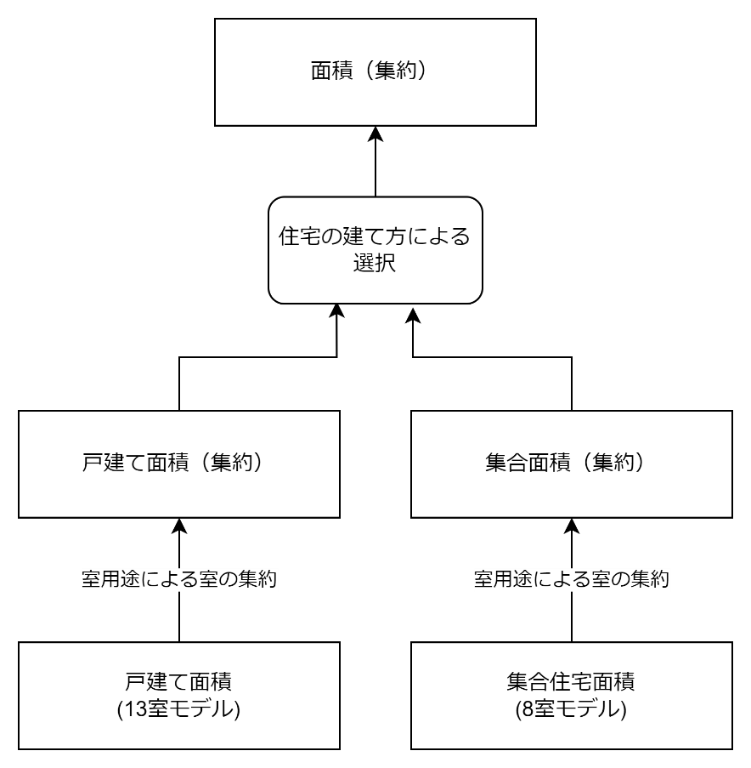
面積（集約）
住宅の建て方に応じて選ばれた集約済みの面積
基本面積 |  | 主居室 |  | その他の居室 |  | 非居室 |  | 床下空間
床面積 |  |  | 29.81 |  | 51.35 |  | 38.93
外皮 | 上 | A_env_top_MR_ref | 0 | A_env_top_OR_ref | 34.79 | A_env_top_NO_ref | 17.4 | A_env_top_UF_ref | 0
 | 南 | A_env_south_MR_ref | 14.21 | A_env_south_OR_ref | 29.26 | A_env_south_NO_ref | 0 | A_env_south_UF_ref | 2.91
 | 東 | A_env_east_MR_ref | 17.20 | A_env_east_OR_ref | 8.74 | A_env_east_NO_ref | 4.36 | A_env_east_UF_ref | 3.28
 | 北 | A_env_north_MR_ref | 5.12 | A_env_north_OR_ref | 6.77 | A_env_north_NO_ref | 39.08 | A_env_north_UF_ref | 2.91
 | 西 | A_env_west_MR_ref | 0 | A_env_west_OR_ref | 17.48 | A_env_west_NO_ref | 13.20 | A_env_west_UF_ref | 3.28
 | 下 | A_env_bottom_MR_ref | 29.81 | A_env_bottom_OR_ref | 16.56 | A_env_bottom_NO_ref | 21.53 | A_env_horz_UF_ref | 55.48
窓 | 南 | A_env_win_south_MR_ref | 6.94 | A_env_win_south_OR_ref | 8.17 | A_env_win_south_NO_ref | 0
 | 東 | A_env_win_east_MR_ref | 3.13 | A_env_win_east_OR_ref | 0.66 | A_env_win_east_NO_ref | 0
 | 北 | A_env_win_north_MR_ref | 0 | A_env_win_north_OR_ref | 4.59 | A_env_win_north_NO_ref | 3.15
 | 西 | A_env_win_west_MR_ref | 0 | A_env_win_west_OR_ref | 0.99 | A_env_win_west_NO_ref | 1.08
ドア | 北 | A_env_door_north_MR_ref | 1.62 | A_env_door_north_OR_ref | 0 | A_env_door_north_NO_ref | 0
 | 西 | A_env_door_west_MR_ref | 0 | A_env_door_west_OR_ref | 0 | A_env_door_west_NO_ref | 1.89
間仕切り | 主居室
 | その他居室 | A_part_MR→OR | 8.64
 | 非居室 | A_part_MR→NO | 17.20 | A_part_OR→NO | 29.51
 | 床下空間 | A_part_MR→UF | 34.78 | A_part_OR→UF | 0 | A_part_NO→UF | 20.70

戸建て面積（集約） |  |  |  |  |  |  | 集合面積（集約）
室用途ごとに集約した戸建て住戸の面積 |  |  |  |  |  |  | 室用途ごとに集約した集合住宅の面積
基本面積 |  | 主居室 | その他の居室 | 非居室 | 床下空間 |  | 基本面積 |  | 主居室 | その他の居室 | 非居室 | 床下空間
床面積 |  | 29.81 | 51.35 | 38.93 |  |  | 床面積 |  | 24.23 | 29.75 | 16.02
外皮 | 上 | 0 | 34.79 | 17.4 | 0 |  | 外皮 | 上 | 24.23 | 29.75 | 16.02
 | 南 | 14.21 | 29.26 | 0 | 2.91 |  |  | 南 | 9.52 | 6.45 | 0
 | 東 | 17.20 | 8.74 | 4.36 | 3.28 |  |  | 東 | 0 | 21.59 | 8.05
 | 北 | 5.12 | 6.77 | 39.08 | 2.91 |  |  | 北 | 0 | 11.80 | 4.16
 | 西 | 0 | 17.48 | 13.20 | 3.28 |  |  | 西 | 17.21 | 10.06 | 2.37
 | 下 | 29.81 | 16.56 | 21.53 | 55.48 |  |  | 下 | 24.23 | 29.75 | 16.02
窓 | 南 | 6.94 | 8.17 | 0 |  |  | 窓 | 南 | 4.52 | 3.24 | 0
 | 東 | 3.13 | 0.66 | 0 |  |  |  | 東 | 0 | 0 | 0
 | 北 | 0 | 4.59 | 3.15 |  |  |  | 北 | 0 | 2.53 | 0
 | 西 | 0 | 0.99 | 1.08 |  |  |  | 西 | 0 | 0 | 0
ドア | 北 | 1.62 | 0 | 0 |  |  | ドア | 北 | 0 | 0 | 1.76
 | 西 | 0 | 0 | 1.89 |  |  |  | 西 | 0 | 0 | 0
間仕切り | 主居室 |  |  |  |  |  | 間仕切り | 主居室
 | その他居室 | 8.64 |  |  |  |  |  | その他居室 | 12.53
 | 非居室 | 17.20 | 29.51 |  |  |  |  | 非居室 | 16.19 | 40.51
 | 床下空間 | 34.78 | 0 | 20.7 |  |  |  | 床下空間

戸建て面積 |  | 戸建ての面積は自立循環モデル
 |  | 主居室 |  | その他居室 |  |  |  | 非居室
 |  | LD | K | 和室 | 主寝室 | 子供室1 | 子供室2 | 1F便所 | 2F便所 | 洗面所 | 浴室 | クローゼット | 1Fホール | 2Fホール | 他 | 和室 | 16.56
外皮 | 上 |  |  |  | 13.25 | 10.77 | 10.77 |  | 1.66 |  |  | 4.97 |  | 10.77 | 主 | LD | 21.53
 | 南 | 14.21 | 0 | 6.33 | 8.73 | 7.1 | 7.1 | 0 | 0 | 0 | 0 | 0 | 0 | 0 | 主 | 台所 | 8.28
 | 東 | 8.74 | 8.46 | 0 | 0 | 0 | 8.74 | 0 | 2.18 | 0 | 0 | 0 | 0 | 2.18 | 非 | 浴室 | 3.31
 | 北 | 0 | 5.12 | 6.77 | 0 | 0 | 0 | 2.05 | 4.12 | 4.1 | 4.1 | 6.55 | 6.83 | 11.33 | 非 | 1F便所 | 1.66
 | 西 | 0 | 0 | 8.74 | 8.74 | 0 | 0 | 0 | 0 | 0 | 4.1 | 4.37 | 4.73 | 0 | 非 | 洗面所 | 3.31
 | 下 | 21.53 | 8.28 | 16.56 |  |  |  | 1.66 |  | 3.31 | 3.31 |  | 13.25 |  | 非 | ホール | 13.25
外壁 | 南 | 7.27 |  | 6.33 | 7 | 3.88 | 3.88 |  |  |  |  |  |  |  | 非 | クローゼット | 4.97
 | 東 | 6.59 | 7.48 |  |  |  | 8.08 |  | 2.18 |  |  |  |  | 2.18 | 他 | 主寝室 | 13.25
 | 北 |  | 3.5 | 2.18 |  |  |  | 1.51 | 3.58 | 3.56 | 4.1 | 6.55 | 6.29 | 10.34 | 他 | 子供室1 | 10.76
 | 西 |  |  | 8.74 | 7.75 |  |  |  |  |  | 3.56 | 3.83 | 2.84 |  | 他 | 子供室2 | 10.77
窓 | 南 | 6.94 |  |  | 1.73 | 3.22 | 3.22 |  |  |  |  |  |  |  | 非 | 2Fホール | 10.77
 | 東 | 2.15 | 0.98 |  |  |  | 0.66 |  |  |  |  |  |  |  | 非 | 2F便所 | 1.66
 | 北 |  |  | 4.59 |  |  |  | 0.54 | 0.54 | 0.54 |  |  | 0.54 | 0.99
 | 西 |  |  |  | 0.99 |  |  |  |  |  | 0.54 | 0.54
ドア | 北 |  | 1.62
 | 西 |  |  |  |  |  |  |  |  |  |  |  | 1.89
間仕切り | LD
 | K | 5.46
 | 和室 | 8.64
 | 主寝室
 | 子供室1 |  |  |  | 8.74
 | 子供室2 |  |  |  |  | 8.74
 | 1F便所 |  | 4.1
 | 2F便所
 | 洗面所 |  |  |  |  |  |  | 4.1
 | 浴室 |  |  |  |  |  |  |  |  | 4.1
 | クローゼット |  |  |  | 6.55
 | 1Fホール | 8.73 | 4.37 | 6.59 |  |  |  | 2.05 |  | 4.09 | 4.1
 | 2Fホール |  |  |  | 2.18 | 7.09 | 7.1 |  | 6.55 |  |  | 4.37 | 2.9
 |  | ※1-2階の間仕切りを無視

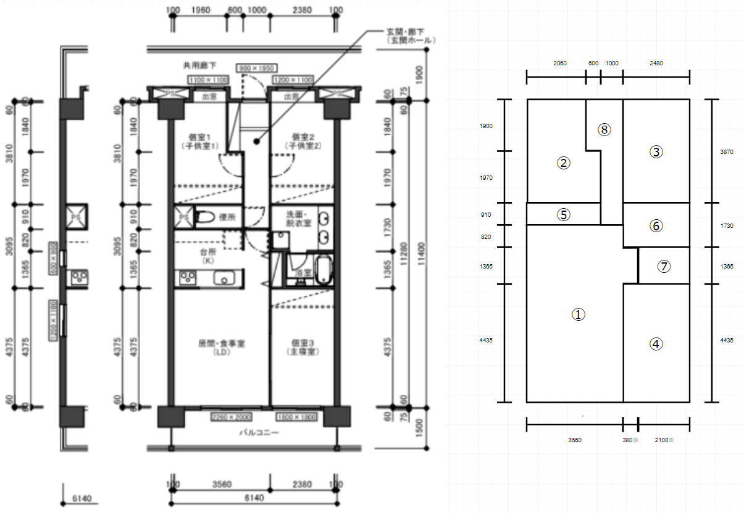
集合住宅面積 |  | 建築研究資料 No.155 集合住宅の住まい方・設備保有状況に関する基礎調査 より 3LDK一般モデルを採用
 |  | 主居室 | その他居室 |  |  | 非居室
 |  | ①LDK | ④主寝室 | ②子供室1 | ③子供室2 | ⑤便所 | ⑥洗面所 | ⑦浴室 | ⑧玄関ホール
外皮 | 上 | 24.23 | 11 | 9.15 | 9.6 | 2.42 | 4.29 | 2.87 | 6.44
 | 南 | 9.516 | 6.448
 | 東 |  | 11.531 |  | 10.062 |  | 4.498 | 3.549
 | 北 |  |  | 5.356 | 6.448 |  |  |  | 4.16
 | 西 | 17.212 |  | 10.062 |  | 2.366
 | 下 | 24.23 | 11 | 9.15 | 9.6 | 2.42 | 4.29 | 2.87 | 6.44
窓 | 南 | 4.52 | 3.24
 | 東
 | 北 |  |  | 1.21 | 1.32
 | 西
ドア | 北 |  |  |  |  |  |  |  | 1.755
 | 西
間仕切り | LDK
 | 主寝室 | 12.529
 | 子供室1 | 0
 | 子供室2 | 0
 | 便所 | 6.916 |  | 6.916 | 6.448
 | 洗面所 | 3.12
 | 浴室 | 3.549 | 5.46
 | 玄関ホール | 2.6 |  | 11.622 | 10.062
 |  | ※3LDK一般の中間階中住戸から面積を拾った
 |  | ※建研研究資料 No.155 → https://www.kenken.go.jp/japanese/contents/publications/data/155/index.html

外壁等の仕様(戸建て)
外気に接する外壁等 |  |  |  |  | 外気に接しない外壁等（界壁等） |  |  |  | 内壁

床 |  |  |  |  | 下階側界床 |  |  |  | 内壁 |  |  |  | 床
材料 | 厚さ | λ | 熱抵抗 |  | 材料 | 厚さ | λ | 熱抵抗 | 材料 | 厚さ | λ | 熱抵抗 | 材料 | 厚さ | λ | 熱抵抗
室内側表面熱伝達抵抗 |  |  | 0.15 |  | 対象住戸の室内側表面熱伝達抵抗 |  |  | 0.15 | 表面熱伝達率 |  |  | ?? | 室内側表面熱伝達抵抗 |  |  | 0.15 |  |  | 0.15
コンクリート | 0.12 | 1.6 | 0.075 |  | コンクリート | 0.12 | 1.6 | 0.075 | 石膏ボード | 0.0125 |  | 0.057 | コンクリート | 0.15 | 1.6 | 0.09375 |  |  | 0.09375
断熱材 | 0.2 | 0.03 | 6.6666666667 |  | 隣接住戸の室内側表面熱伝達抵抗 |  |  | 0.15 | 空気層(厚さ1cm以上) |  |  | 0.09 | 断熱材 | 0.2 | 0.03 | 6.6666666667 | 0.2 | 0.03 | 6.6666666667 | 0.2
外気側表面熱伝達抵抗 |  |  | 0.04 |  |  |  | 熱抵抗の合計 | 0.375 | 石膏ボード | 0.0125 |  | 0.057 | 外気側表面熱伝達抵抗 |  |  | 0.04 |  |  | 0.04
 |  | 熱抵抗の合計 | 6.9316666667 | ↓最悪値 |  |  | 熱貫流率 [m2K/W] | 2.6666666667 | 表面熱伝達率 |  |  | ??? |  |  | 熱抵抗の合計 | 6.9504166667 |  |  | 6.9504166667
 |  | 熱貫流率 [m2K/W] | 0.14426544843 | 3.7735849057 |  |  | 熱容量 [kW/m2K] | 240 |  |  | 熱抵抗の合計 | 0.204 |  |  | 熱貫流率 [m2K/W] | 0.14387626641
 |  | 熱容量 [kW/m2K] | 240 |  |  |  |  |  |  |  | 熱貫流率 [m2K/W] | 4.9019607843
 |  |  |  |  |  |  |  |  |  |  | 熱容量 [kW/m2K] | 0
屋根 |  |  |  |  | 上階側界床
材料 | 厚さ | λ | 熱抵抗 |  | 材料 | 厚さ | λ | 熱抵抗 | JIS製品規格｜補足情報｜サポート｜吉野石膏 (yoshino-gypsum.com)
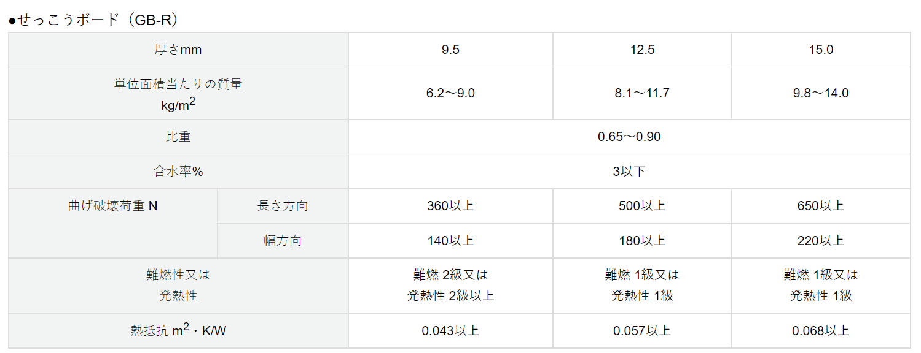
外気側表面熱伝達抵抗 |  |  | 0.04 |  | 隣接住戸の室内側表面熱伝達抵抗 |  |  | 0.09
断熱材 | 0.1 | 0.045 | 2.2222222222 |  | コンクリート | 0.12 | 1.6 | 0.075
石膏ボード | 0.125 |  | 0.043 |  | 対象住戸の室内側表面熱伝達抵抗 |  |  | 0.09
室内側表面熱伝達抵抗 |  |  | 0.09 |  |  |  | 熱抵抗の合計 | 0.255
 |  | 熱抵抗の合計 | 2.3952222222 | ↓最悪値 |  |  | 熱貫流率 [m2K/W] | 3.9215686275
 |  | 熱貫流率 [m2K/W] | 0.41749779654 | 0.4251299008 |  |  | 熱容量 [kW/m2K] | 240
 |  | 熱容量 [kW/m2K] | 200

外壁 |  |  |  |  | 界壁
材料 | 厚さ | λ | 熱抵抗 |  | 材料 | 厚さ | λ | 熱抵抗
外気側表面熱伝達抵抗 |  |  | 0.04 |  | 隣接住戸の室内側表面熱伝達抵抗 |  |  | 0.11
石膏ボード | 0.125 |  | 0.043 |  | コンクリート | 0.2 | 1.6 | 0.125 | 間仕切り＝石膏ボード
中空層 |  |  | 0.09 |  | 対象住戸の室内側表面熱伝達抵抗 |  |  | 0.11 | 外壁=コンクリート 135mm or 150mm + XPS
断熱材 | 0.1 | 0.045 | 2.2222222222 |  |  |  | 熱抵抗の合計 | 0.345
合板 |  |  | 0.075 |  |  |  | 熱貫流率 [m2K/W] | 2.8985507246
木片セメント板 |  |  | 0.088 |  |  |  | 熱容量 [kW/m2K] | 400
室内側表面熱伝達抵抗 |  |  | 0.11
 |  | 熱抵抗の合計 | 2.6682222222 | ↓最悪値
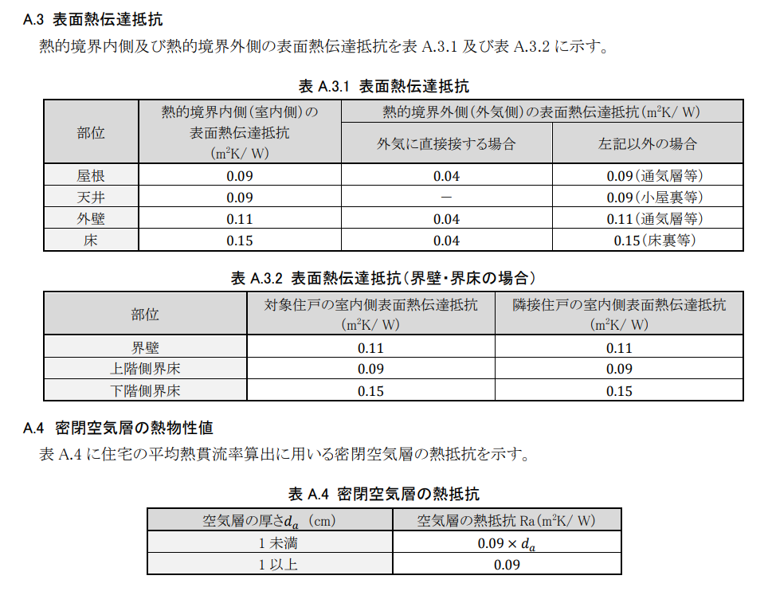
 |  | 熱貫流率 [m2K/W] | 0.37478137753 | 2.2421524664
 |  | 熱容量 [kW/m2K] | 250

 | 調整項目

 |  |  |  |  | 3-2_160715_v07_PVer0201.pdf (kenken.go.jp)

外壁等の仕様(共同)
外気に接する外壁等 |  |  |  |  | 外気に接しない外壁等（界壁等） |  |  |  | 内壁

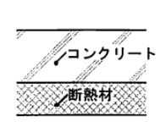
床 |  |  |  |  | 下階側界床 |  |  |  | 内壁 |  |  |  | 床
材料 | 厚さ | λ | 熱抵抗 |  | 材料 | 厚さ | λ | 熱抵抗 | 材料 | 厚さ | λ | 熱抵抗 | 材料 | 厚さ | λ | 熱抵抗
室内側表面熱伝達抵抗 |  |  | 0.15 |  | 対象住戸の室内側表面熱伝達抵抗 |  |  | 0.15 | 表面熱伝達率 |  |  | ?? | 室内側表面熱伝達抵抗 |  |  | 0.15 |  |  | 0.15
コンクリート | 0.15 | 1.6 | 0.09375 |  | コンクリート | 0.15 | 1.6 | 0.09375 | 石膏ボード | 0.0125 |  | 0.057 | コンクリート | 0.15 | 1.6 | 0.09375 |  |  | 0.09375
断熱材 | 0.2 | 0.03 | 6.6666666667 |  | 隣接住戸の室内側表面熱伝達抵抗 |  |  | 0.15 | 空気層(厚さ1cm以上) |  |  | 0.09 | 断熱材 | 0.2 | 0.03 | 6.6666666667 | 0.2 | 0.03 | 6.6666666667 | 0.2
外気側表面熱伝達抵抗 |  |  | 0.04 |  |  |  | 熱抵抗の合計 | 0.39375 | 石膏ボード | 0.0125 |  | 0.057 | 外気側表面熱伝達抵抗 |  |  | 0.04 |  |  | 0.04
 |  | 熱抵抗の合計 | 6.9504166667 | ↓最悪値 |  |  | 熱貫流率 [m2K/W] | 2.5396825397 | 表面熱伝達率 |  |  | ??? |  |  | 熱抵抗の合計 | 6.9504166667 |  |  | 6.9504166667
 |  | 熱貫流率 [m2K/W] | 0.14387626641 | 3.5242290749 |  |  | 熱容量 [kW/m2K] | 300 |  |  | 熱抵抗の合計 | 0.204 |  |  | 熱貫流率 [m2K/W] | 0.14387626641
 |  | 熱容量 [kW/m2K] | 300 |  |  |  |  |  |  |  | 熱貫流率 [m2K/W] | 4.9019607843
 |  |  |  |  |  |  |  |  |  |  | 熱容量 [kW/m2K] | 0
屋根 |  |  |  |  | 上階側界床
材料 | 厚さ | λ | 熱抵抗 |  | 材料 | 厚さ | λ | 熱抵抗 | JIS製品規格｜補足情報｜サポート｜吉野石膏 (yoshino-gypsum.com)
外気側表面熱伝達抵抗 |  |  | 0.04 |  | 隣接住戸の室内側表面熱伝達抵抗 |  |  | 0.09
断熱材 | 0.2 | 0.03 | 6.6666666667 |  | コンクリート | 0.15 | 1.6 | 0.09375
コンクリート | 0.15 | 1.6 | 0.09375 |  | 対象住戸の室内側表面熱伝達抵抗 |  |  | 0.09
室内側表面熱伝達抵抗 |  |  | 0.09 |  |  |  | 熱抵抗の合計 | 0.27375
 |  | 熱抵抗の合計 | 6.8904166667 | ↓最悪値 |  |  | 熱貫流率 [m2K/W] | 3.6529680365
 |  | 熱貫流率 [m2K/W] | 0.14512910443 | 0.14713094654 |  |  | 熱容量 [kW/m2K] | 300
 |  | 熱容量 [kW/m2K] | 400

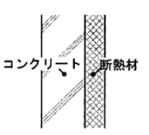
外壁 |  |  |  |  | 界壁
材料 | 厚さ | λ | 熱抵抗 |  | 材料 | 厚さ | λ | 熱抵抗
外気側表面熱伝達抵抗 |  |  | 0.04 |  | 隣接住戸の室内側表面熱伝達抵抗 |  |  | 0.11
コンクリート | 0.135 | 1.6 | 0.084375 |  | コンクリート | 0.2 | 1.6 | 0.125 | 間仕切り＝石膏ボード
断熱材 | 0.2 | 0.03 | 6.6666666667 |  | 対象住戸の室内側表面熱伝達抵抗 |  |  | 0.11 | 外壁=コンクリート 135mm or 150mm + XPS
室内側表面熱伝達抵抗 |  |  | 0.11 |  |  |  | 熱抵抗の合計 | 0.345
 |  | 熱抵抗の合計 | 6.9010416667 | ↓最悪値 |  |  | 熱貫流率 [m2K/W] | 2.8985507246
 |  | 熱貫流率 [m2K/W] | 0.14490566038 | 4.2666666667 |  |  | 熱容量 [kW/m2K] | 400
 |  | 熱容量 [kW/m2K] | 270

 | 調整項目

 |  |  |  |  | 3-2_160715_v07_PVer0201.pdf (kenken.go.jp)

